TDSheet
 |  | Boom Весна-Лето 2018 |  |  |  |  | 15 мая 2018 г. Ответственный: Администратор Телефон: 8(4942)44-08-08 доб.194

Заказчик |  |  |  |  |  |  |  | Итого: | 0
№ | Фото | Номер модели | Наименование модели | № В | Наименование цвета | Размер | цена шт. | кол-во | общая сумма | свободный остаток

1 | 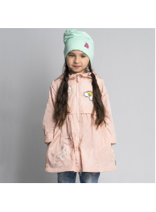 | 80009D_BOG | 80009D_BOG Плащ для девочки | 1 | яр.голубой | [116-60-54] 5-6 лет | 1,390 |  | 0 | 1
 |  |  |  |  |  | [110-60-54] 5-6 лет | 1,390 |  | 0 | 1
2 | 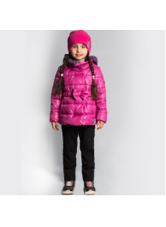 | 80025D_BOG | 80025D_BOG Комплект (куртка, полукомбинезон) для девочки | 2 | принт "цветы"//черный | [92-52-48] 1,5-2 года | 2,290 |  | 0 | 2
 |  |  |  |  |  | [98-56-51] 3-4 года | 2,290 |  | 0 | 2
 |  |  |  |  |  | [86-52-48] 1,5-2 года | 2,290 |  | 0 | 2
 |  |  |  | 2 | принт "цветы"//черный | [110-60-54] 5-6 лет | 2,290 |  | 0 | 2
3 | 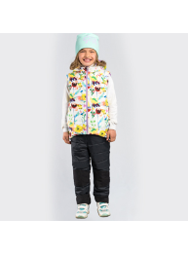 | 80024D_BOG | 80024D_BOG Жилет для девочки | 2 | св.розовый/т.синий | [92-52-48] 1,5-2 года | 990 |  | 0 | 3
 |  |  |  |  |  | [110-60-54] 5-6 лет | 990 |  | 0 | 1
 |  |  |  |  |  | [104-56-51] 3-4 года | 990 |  | 0 | 3
 |  |  |  |  |  | [98-56-51] 3-4 года | 990 |  | 0 | 1
 |  |  |  | 1 | принт "цветы"/сиреневый | [152-76-66] 11-12 лет | 990 |  | 0 | 1
 |  |  |  | 2 | св.розовый/т.синий | [158-76-66] 11-12 лет | 990 |  | 0 | 1
4 | 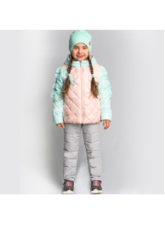 | 80026D_BOG | 80026D_BOG Комплект (куртка, полукомбинезон) для девочки | 3 | желтый//черный | [92-52-48] 1,5-2 года | 2,090 |  | 0 | 2
 |  |  |  |  |  | [86-52-48] 1,5-2 года | 2,090 |  | 0 | 3
5 | 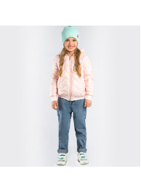 | 80005D_BOG | 80005D_BOG Куртка-бомбер для девочки | 2 | персиковый | [158-76-66] 11-12 лет | 1,690 |  | 0 | 1
6 | 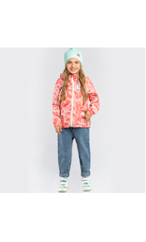 | 80001D_BOG | 80001D_BOG Ветровка для девочки | 2 | красный принт "звезда" | [122-64-57] 7-8 лет | 1,290 |  | 0 | 2
 |  |  |  | 3 | синий принт "звезда" | [128-64-57] 7-8 лет | 1,290 |  | 0 | 1
 |  |  |  |  |  | [116-60-54] 5-6 лет | 1,290 |  | 0 | 1
 |  |  |  |  |  | [122-64-57] 7-8 лет | 1,290 |  | 0 | 2
 |  |  |  |  |  | [110-60-54] 5-6 лет | 1,290 |  | 0 | 2
 |  |  |  | 1 | розовый принт "звезда" | [158-76-66] 11-12 лет | 1,290 |  | 0 | 3
 |  |  |  |  |  | [146-72-63] 10-11 лет | 1,290 |  | 0 | 2
 |  |  |  | 2 | красный принт "звезда" | [158-76-66] 11-12 лет | 1,290 |  | 0 | 3
 |  |  |  | 3 | синий принт "звезда" | [152-76-66] 11-12 лет | 1,290 |  | 0 | 10
 |  |  |  |  |  | [158-76-66] 11-12 лет | 1,290 |  | 0 | 9
 |  |  |  |  |  | [146-72-63] 10-11 лет | 1,290 |  | 0 | 8
 |  |  |  |  |  | [140-72-63] 10-11 лет | 1,290 |  | 0 | 8
7 | 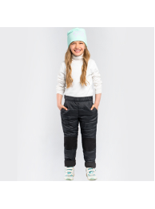 | 80023D_BOG | 80023D_BOG Брюки (верхний) для девочки | 1 | серый | [86-52-48] 1,5-2 года | 890 |  | 0 | 4
 |  |  |  |  |  | [92-52-48] 1,5-2 года | 890 |  | 0 | 4
 |  |  |  | 3 | черный | [86-52-48] 1,5-2 года | 890 |  | 0 | 7
 |  |  |  |  |  | [92-52-48] 1,5-2 года | 890 |  | 0 | 5
 |  |  |  | 1 | серый | [110-60-54] 5-6 лет | 890 |  | 0 | 1
 |  |  |  | 1 | серый | [158-76-66] 11-12 лет | 890 |  | 0 | 3
8 | 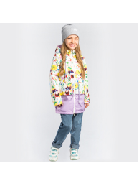 | 80032D_BOG | 80032D_BOG Плащ для девочки | 1 | черный принт "глаза"/яр.розовый | [86-52-48] 1,5-2 года | 1,390 |  | 0 | 1
 |  |  |  |  |  | [98-56-51] 3-4 года | 1,390 |  | 0 | 1
 |  |  |  |  |  | [104-56-51] 3-4 года | 1,390 |  | 0 | 1
 |  |  |  | 3 | принт "цветы"/сиреневый | [86-52-48] 1,5-2 года | 1,390 |  | 0 | 3
 |  |  |  |  |  | [98-56-51] 3-4 года | 1,390 |  | 0 | 2
 |  |  |  |  |  | [104-56-51] 3-4 года | 1,390 |  | 0 | 2
 |  |  |  |  |  | [92-52-48] 1,5-2 года | 1,390 |  | 0 | 1
 |  |  |  | 1 | черный принт "глаза"/яр.розовый | [110-60-54] 5-6 лет | 1,390 |  | 0 | 1
 |  |  |  | 3 | принт "цветы"/сиреневый | [110-60-54] 5-6 лет | 1,390 |  | 0 | 2
9 |  | 80045D_BOG | 80045D_BOG Комбинезон для девочки | 1 | яр.розовый/яр.розовый принт "собаки" | [128-64-57] 7-8 лет | 2,290 |  | 0 | 1
10 | 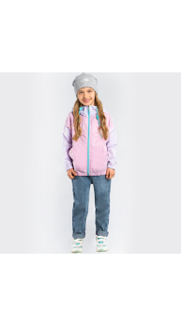 | 80022D_BOG | 80022D_BOG Ветровка для девочки | 1 | сиреневый/розовый | [74-48-45] 9 мес | 990 |  | 0 | 3
 |  |  |  |  |  | [80-52-48] 1,5-2 года | 990 |  | 0 | 2
 |  |  |  | 2 | желтый/мятный | [80-52-48] 1,5-2 года | 990 |  | 0 | 6
 |  |  |  |  |  | [74-48-45] 9 мес | 990 |  | 0 | 6
 |  |  |  | 1 | сиреневый/розовый | [86-52-48] 1,5-2 года | 990 |  | 0 | 1
 |  |  |  | 2 | желтый/мятный | [86-52-48] 1,5-2 года | 990 |  | 0 | 5
 |  |  |  |  |  | [98-56-51] 3-4 года | 990 |  | 0 | 5
 |  |  |  |  |  | [104-56-51] 3-4 года | 990 |  | 0 | 5
 |  |  |  |  |  | [92-52-48] 1,5-2 года | 990 |  | 0 | 5
 |  |  |  | 2 | желтый/мятный | [128-64-57] 7-8 лет | 990 |  | 0 | 1
 |  |  |  |  |  | [116-60-54] 5-6 лет | 990 |  | 0 | 4
 |  |  |  |  |  | [122-64-57] 7-8 лет | 990 |  | 0 | 1
 |  |  |  |  |  | [110-60-54] 5-6 лет | 990 |  | 0 | 3
11 | 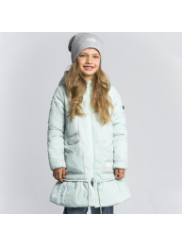 | 80031D_BOG | 80031D_BOG Пальто для девочки | 1 | персиковый | [98-56-51] 3-4 года | 2,090 |  | 0 | 2
 |  |  |  |  |  | [104-56-51] 3-4 года | 2,090 |  | 0 | 1
 |  |  |  |  |  | [110-60-54] 5-6 лет | 2,090 |  | 0 | 1
 |  |  |  | 2 | мятный | [110-60-54] 5-6 лет | 2,090 |  | 0 | 10
 |  |  |  |  |  | [104-56-51] 3-4 года | 2,090 |  | 0 | 11
 |  |  |  |  |  | [98-56-51] 3-4 года | 2,090 |  | 0 | 12
12 | 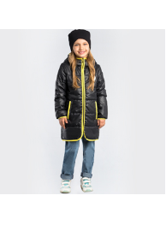 | 80008D_BOG | 80008D_BOG Пальто для девочки | 1 | мятный | [98-56-51] 3-4 года | 1,690 |  | 0 | 1
 |  |  |  |  |  | [104-56-51] 3-4 года | 1,690 |  | 0 | 1
 |  |  |  | 2 | черный | [122-64-57] 7-8 лет | 1,690 |  | 0 | 1
 |  |  |  |  |  | [116-60-54] 5-6 лет | 1,690 |  | 0 | 2
 |  |  |  | 3 | фиолетовый | [116-60-54] 5-6 лет | 1,690 |  | 0 | 1
13 | 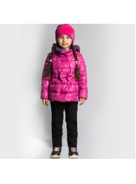 | 80025_BOG | 80025_BOG Комплект (куртка, полукомбинезон) для девочки | 3 | т.синий//черный | [86-52-48] 1,5-2 года | 2,290 |  | 0 | 2
 |  |  |  |  |  | [104-56-51] 3-4 года | 2,290 |  | 0 | 1
 |  |  |  |  |  | [98-56-51] 3-4 года | 2,290 |  | 0 | 2
 |  |  |  |  |  | [92-52-48] 1,5-2 года | 2,290 |  | 0 | 2
 |  |  |  | 3 | т.синий//черный | [116-60-54] 5-6 лет | 2,290 |  | 0 | 1
14 | 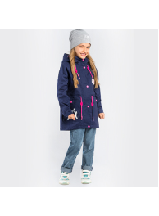 | 80007_BOG | 80007_BOG Куртка-парка с пристежкой для девочки | 2 | песочный//яр.розовый | [98-56-51] 3-4 года | 2,090 |  | 0 | 1
15 | 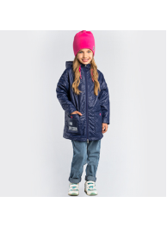 | 80006_BOG | 80006_BOG Куртка для девочки | 1 | т.синий | [98-56-51] 3-4 года | 1,790 |  | 0 | 1
 |  |  |  |  |  | [104-56-51] 3-4 года | 1,790 |  | 0 | 1
16 |  | 80001_BOG | 80001_BOG Ветровка для девочки | 2 | красный принт "звезда" | [92-52-48] 1,5-2 года | 1,290 |  | 0 | 10
 |  |  |  |  |  | [104-56-51] 3-4 года | 1,290 |  | 0 | 7
 |  |  |  |  |  | [98-56-51] 3-4 года | 1,290 |  | 0 | 8
 |  |  |  |  |  | [86-52-48] 1,5-2 года | 1,290 |  | 0 | 9
 |  |  |  | 3 | синий принт "звезда" | [86-52-48] 1,5-2 года | 1,290 |  | 0 | 2
 |  |  |  |  |  | [98-56-51] 3-4 года | 1,290 |  | 0 | 2
 |  |  |  |  |  | [104-56-51] 3-4 года | 1,290 |  | 0 | 2
 |  |  |  |  |  | [92-52-48] 1,5-2 года | 1,290 |  | 0 | 2
 |  |  |  | 1 | розовый принт "звезда" | [134-68-60] 9-10 лет | 1,290 |  | 0 | 1
 |  |  |  |  |  | [128-64-57] 7-8 лет | 1,290 |  | 0 | 1
 |  |  |  | 2 | красный принт "звезда" | [128-64-57] 7-8 лет | 1,290 |  | 0 | 21
 |  |  |  |  |  | [134-68-60] 9-10 лет | 1,290 |  | 0 | 3
 |  |  |  |  |  | [122-64-57] 7-8 лет | 1,290 |  | 0 | 2
 |  |  |  |  |  | [110-60-54] 5-6 лет | 1,290 |  | 0 | 19
 |  |  |  |  |  | [116-60-54] 5-6 лет | 1,290 |  | 0 | 2
 |  |  |  | 3 | синий принт "звезда" | [116-60-54] 5-6 лет | 1,290 |  | 0 | 1
 |  |  |  |  |  | [110-60-54] 5-6 лет | 1,290 |  | 0 | 3
 |  |  |  |  |  | [122-64-57] 7-8 лет | 1,290 |  | 0 | 3
 |  |  |  |  |  | [134-68-60] 9-10 лет | 1,290 |  | 0 | 1
 |  |  |  |  |  | [128-64-57] 7-8 лет | 1,290 |  | 0 | 1
 |  |  |  | 1 | розовый принт "звезда" | [140-72-63] 10-11 лет | 1,290 |  | 0 | 3
 |  |  |  | 2 | красный принт "звезда" | [152-76-66] 11-12 лет | 1,290 |  | 0 | 1
 |  |  |  |  |  | [140-72-63] 10-11 лет | 1,290 |  | 0 | 2
 |  |  |  | 3 | синий принт "звезда" | [158-76-66] 11-12 лет | 1,290 |  | 0 | 1
 |  |  |  |  |  | [140-72-63] 10-11 лет | 1,290 |  | 0 | 1
 |  |  |  |  |  | [152-76-66] 11-12 лет | 1,290 |  | 0 | 1
17 |  | 80023_BOG | 80023_BOG Брюки для девочки | 1 | серый | [98-56-51] 3-4 года | 890 |  | 0 | 2
 |  |  |  |  |  | [86-52-48] 1,5-2 года | 890 |  | 0 | 8
 |  |  |  |  |  | [92-52-48] 1,5-2 года | 890 |  | 0 | 9
 |  |  |  | 2 | фиолетовый | [92-52-48] 1,5-2 года | 890 |  | 0 | 1
 |  |  |  |  |  | [86-52-48] 1,5-2 года | 890 |  | 0 | 2
 |  |  |  | 3 | черный | [86-52-48] 1,5-2 года | 890 |  | 0 | 7
18 |  | 80024_BOG | 80024_BOG Жилет двухсторонний для девочки | 2 | св.розовый/т.синий | [92-52-48] 1,5-2 года | 990 |  | 0 | 3
 |  |  |  |  |  | [98-56-51] 3-4 года | 990 |  | 0 | 3
 |  |  |  | 2 | св.розовый/т.синий | [128-64-57] 7-8 лет | 990 |  | 0 | 3
 |  |  |  |  |  | [116-60-54] 5-6 лет | 990 |  | 0 | 5
 |  |  |  |  |  | [122-64-57] 7-8 лет | 990 |  | 0 | 4
19 | 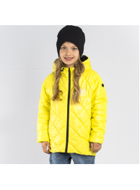 | 80027_BOG | 80027_BOG Куртка для девочки | 1 | желтый | [98-56-51] 3-4 года | 1,390 |  | 0 | 2
20 | 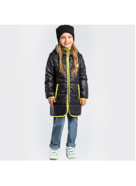 | 80008_BOG | 80008_BOG Пальто для девочки | 2 | черный | [128-64-57] 7-8 лет | 1,690 |  | 0 | 2
 |  |  |  | 2 | черный | [170-84-72] 13-14 лет | 1,690 |  | 0 | 1
21 | 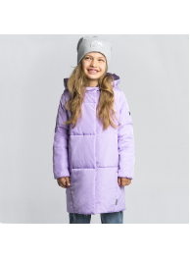 | 80030_BOG | 80030_BOG Пальто для девочки | 2 | сиреневый/фиолетовый | [158-76-66] 11-12 лет | 1,790 |  | 0 | 1
 |  |  |  | 3 | т.синий/мятный | [140-72-63] 10-11 лет | 1,790 |  | 0 | 1
 |  |  |  |  |  | [152-76-66] 11-12 лет | 1,790 |  | 0 | 1
22 | 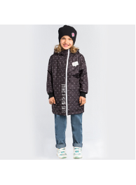 | 80010_BOG | 80010_BOG Плащ для девочки | 1 | черный принт "глаза" | [122-64-57] 7-8 лет | 1,390 |  | 0 | 3
 |  |  |  |  |  | [116-60-54] 5-6 лет | 1,390 |  | 0 | 4
23 |  | 80022_BOG | 80022_BOG Ветровка для девочки | 1 | сиреневый/розовый | [80-52-48] 1,5-2 года | 990 |  | 0 | 6
 |  |  |  |  |  | [74-48-45] 9 мес | 990 |  | 0 | 7
 |  |  |  | 2 | желтый/мятный | [74-48-45] 9 мес | 990 |  | 0 | 7
 |  |  |  |  |  | [80-52-48] 1,5-2 года | 990 |  | 0 | 7
 |  |  |  | 1 | сиреневый/розовый | [86-52-48] 1,5-2 года | 990 |  | 0 | 7
 |  |  |  |  |  | [104-56-51] 3-4 года | 990 |  | 0 | 7
 |  |  |  |  |  | [98-56-51] 3-4 года | 990 |  | 0 | 6
 |  |  |  |  |  | [92-52-48] 1,5-2 года | 990 |  | 0 | 5
 |  |  |  | 2 | желтый/мятный | [92-52-48] 1,5-2 года | 990 |  | 0 | 7
 |  |  |  |  |  | [98-56-51] 3-4 года | 990 |  | 0 | 7
 |  |  |  |  |  | [104-56-51] 3-4 года | 990 |  | 0 | 7
 |  |  |  |  |  | [86-52-48] 1,5-2 года | 990 |  | 0 | 7
 |  |  |  | 1 | сиреневый/розовый | [122-64-57] 7-8 лет | 990 |  | 0 | 1
 |  |  |  |  |  | [110-60-54] 5-6 лет | 990 |  | 0 | 2
 |  |  |  |  |  | [116-60-54] 5-6 лет | 990 |  | 0 | 1
 |  |  |  |  |  | [128-64-57] 7-8 лет | 990 |  | 0 | 3
 |  |  |  | 2 | желтый/мятный | [128-64-57] 7-8 лет | 990 |  | 0 | 3
 |  |  |  |  |  | [116-60-54] 5-6 лет | 990 |  | 0 | 5
 |  |  |  |  |  | [134-68-60] 9-10 лет | 990 |  | 0 | 4
 |  |  |  |  |  | [110-60-54] 5-6 лет | 990 |  | 0 | 6
 |  |  |  |  |  | [122-64-57] 7-8 лет | 990 |  | 0 | 6
24 |  | 80009_BOG | 80009_BOG Плащ для девочки | 2 | персиковый | [86-52-48] 1,5-2 года | 1,390 |  | 0 | 1
 |  |  |  | 1 | яр.голубой | [128-64-57] 7-8 лет | 1,390 |  | 0 | 2
 |  |  |  |  |  |  |  |  | 0
1 | 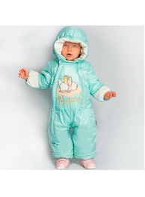 | 80021D_BOU | 80021D_BOU Комбинезон | 1 | мятный | [74-48-45] 9 мес | 2,090 |  | 0 | 1
 |  |  |  |  |  | [68-48-45] 6 мес | 2,090 |  | 0 | 1
 |  |  |  |  |  | [62-44-44] 3 мес | 2,090 |  | 0 | 2
 |  |  |  | 2 | молочный | [62-44-44] 3 мес | 2,090 |  | 0 | 1
 |  |  |  |  |  | [68-48-45] 6 мес | 2,090 |  | 0 | 1
2 |  | 80021_BOU | 80021_BOU Комбинезон-трансформер | 1 | мятный | [68-48-45] 6 мес | 2,090 |  | 0 | 1
 |  |  |  |  |  | [62-44-44] 3 мес | 2,090 |  | 0 | 6
 |  |  |  | 2 | молочный | [74-48-45] 9 мес | 2,090 |  | 0 | 12
 |  |  |  |  |  | [62-44-44] 3 мес | 2,090 |  | 0 | 12
 |  |  |  |  |  | [68-48-45] 6 мес | 2,090 |  | 0 | 12
3 | 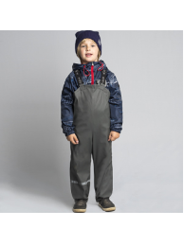 | 80020_BOU | 80020_BOU Брюки непромокаемые | 2 | графит | [80-52-48] 1,5-2 года | 915 |  | 0 | 1
 |  |  |  | 1 | св.розовый | [104-56-51] 3-4 года | 915 |  | 0 | 8
 |  |  |  |  |  | [98-56-51] 3-4 года | 915 |  | 0 | 9
 |  |  |  |  |  | [92-52-48] 1,5-2 года | 915 |  | 0 | 9
 |  |  |  | 2 | графит | [92-52-48] 1,5-2 года | 915 |  | 0 | 7
 |  |  |  |  |  | [98-56-51] 3-4 года | 915 |  | 0 | 5
 |  |  |  |  |  | [104-56-51] 3-4 года | 915 |  | 0 | 3
 |  |  |  | 2 | графит | [116-60-54] 5-6 лет | 915 |  | 0 | 12
 |  |  |  |  |  | [110-60-54] 5-6 лет | 915 |  | 0 | 2
4 |  | 80271_BAU | 80271_BAU Шапка | 2 | черный/серая полоса | L [54] 7-14+ лет | 249 |  | 0 | 98
 |  |  |  | 3 | голубой/черная полоса | L [54] 7-14+ лет | 249 |  | 0 | 153
 |  |  |  |  |  |  |  |  | 0
1 | 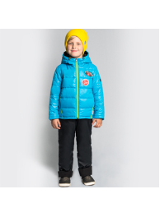 | 80014D_BOB | 80014D_BOB Комплект (куртка, полукомбинезон) для мальчика | 3 | графит//черный | [86-52-48] 1,5-2 года | 2,290 |  | 0 | 1
 |  |  |  |  |  | [104-56-51] 3-4 года | 2,290 |  | 0 | 1
 |  |  |  |  |  | [92-52-48] 1,5-2 года | 2,290 |  | 0 | 1
2 | 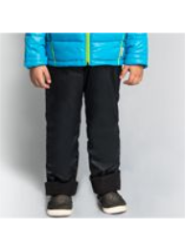 | 80892_BOB | 80892_BOB Полукомбинезон для мальчика | 1 | черный | [86-52-48] 1,5-2 года | 890 |  | 0 | 36
 |  |  |  |  |  | [98-56-51] 3-4 года | 890 |  | 0 | 36
 |  |  |  |  |  | [104-56-51] 3-4 года | 890 |  | 0 | 36
 |  |  |  |  |  | [92-52-48] 1,5-2 года | 890 |  | 0 | 35
 |  |  |  | 1 | черный | [116-60-54] 5-6 лет | 890 |  | 0 | 39
 |  |  |  |  |  | [122-64-57] 7-8 лет | 890 |  | 0 | 36
 |  |  |  |  |  | [110-60-54] 5-6 лет | 890 |  | 0 | 36
3 | 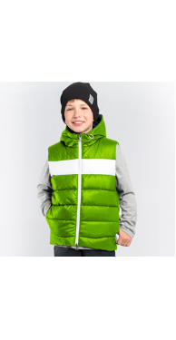 | 80036DM_BOB | 80036DM_BOB Жилет для мальчика | 1 | черный/салатовый/белый | [98-56-51] 3-4 года | 499 |  | 0 | 21
 |  |  |  |  |  | [104-56-51] 3-4 года | 499 |  | 0 | 23
 |  |  |  |  |  | [110-60-54] 5-6 лет | 499 |  | 0 | 19
 |  |  |  |  |  | [92-52-48] 1,5-2 года | 499 |  | 0 | 25
 |  |  |  | 2 | т.синий принт "корабли"/т.синий/белый | [92-52-48] 1,5-2 года | 499 |  | 0 | 59
 |  |  |  |  |  | [110-60-54] 5-6 лет | 499 |  | 0 | 17
 |  |  |  |  |  | [104-56-51] 3-4 года | 499 |  | 0 | 12
 |  |  |  |  |  | [98-56-51] 3-4 года | 499 |  | 0 | 18
 |  |  |  | 1 | черный/салатовый/белый | [128-64-57] 7-8 лет | 499 |  | 0 | 16
 |  |  |  |  |  | [134-68-60] 9-10 лет | 499 |  | 0 | 4
 |  |  |  |  |  | [116-60-54] 5-6 лет | 499 |  | 0 | 25
 |  |  |  |  |  | [122-64-57] 7-8 лет | 499 |  | 0 | 19
 |  |  |  | 2 | т.синий принт "корабли"/т.синий/белый | [122-64-57] 7-8 лет | 499 |  | 0 | 10
 |  |  |  |  |  | [116-60-54] 5-6 лет | 499 |  | 0 | 15
4 | 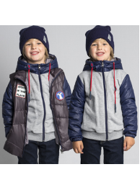 | 80016D_BOB | 80016D_BOB Куртка для мальчика | 2 | салатовый//серый меланж/графит | [98-56-51] 3-4 года | 2,090 |  | 0 | 1
5 | 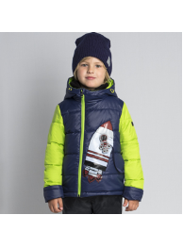 | 80038D_BOB | 80038D_BOB Комплект (куртка, полукомбинезон) для мальчика | 1 | яр.голубой/т.синий//черный | [74-48-45] 9 мес | 2,090 |  | 0 | 2
 |  |  |  |  |  | [80-52-48] 1,5-2 года | 2,090 |  | 0 | 2
 |  |  |  | 2 | т.синий/салатовый//черный | [80-52-48] 1,5-2 года | 2,090 |  | 0 | 3
 |  |  |  |  |  | [74-48-45] 9 мес | 2,090 |  | 0 | 4
 |  |  |  | 2 | т.синий/салатовый//черный | [98-56-51] 3-4 года | 2,090 |  | 0 | 2
6 | 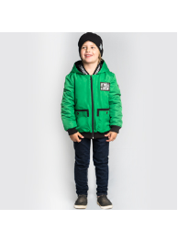 | 80015D_BOB | 80015D_BOB Куртка-бомбер () для мальчика | 1 | черный | [140-72-63] 10-11 лет | 1,690 |  | 0 | 5
7 | 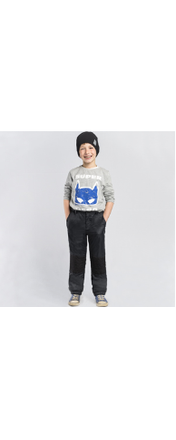 | 80035D_BOB | 80035D_BOB Брюки (верхний) для мальчика | 1 | черный | [86-52-48] 1,5-2 года | 890 |  | 0 | 1
 |  |  |  |  |  | [92-52-48] 1,5-2 года | 890 |  | 0 | 1
 |  |  |  | 2 | графит | [92-52-48] 1,5-2 года | 890 |  | 0 | 1
 |  |  |  |  |  | [98-56-51] 3-4 года | 890 |  | 0 | 1
 |  |  |  |  |  | [86-52-48] 1,5-2 года | 890 |  | 0 | 1
 |  |  |  | 3 | т.синий | [86-52-48] 1,5-2 года | 890 |  | 0 | 1
 |  |  |  |  |  | [98-56-51] 3-4 года | 890 |  | 0 | 1
 |  |  |  |  |  | [92-52-48] 1,5-2 года | 890 |  | 0 | 1
 |  |  |  | 1 | черный | [152-76-66] 11-12 лет | 890 |  | 0 | 2
 |  |  |  |  |  | [140-72-63] 10-11 лет | 890 |  | 0 | 1
 |  |  |  |  |  | [158-76-66] 11-12 лет | 890 |  | 0 | 6
 |  |  |  | 2 | графит | [158-76-66] 11-12 лет | 890 |  | 0 | 12
 |  |  |  |  |  | [140-72-63] 10-11 лет | 890 |  | 0 | 7
 |  |  |  |  |  | [146-72-63] 10-11 лет | 890 |  | 0 | 11
 |  |  |  |  |  | [152-76-66] 11-12 лет | 890 |  | 0 | 11
 |  |  |  | 3 | т.синий | [152-76-66] 11-12 лет | 890 |  | 0 | 2
 |  |  |  |  |  | [140-72-63] 10-11 лет | 890 |  | 0 | 1
 |  |  |  |  |  | [158-76-66] 11-12 лет | 890 |  | 0 | 1
8 | 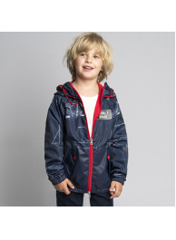 | 80011D_BOB | 80011D_BOB Ветровка для мальчика | 3 | красный принт "корабли"/красный | [86-52-48] 1,5-2 года | 1,290 |  | 0 | 2
 |  |  |  | 1 | белый принт "корабли"/черный | [110-60-54] 5-6 лет | 1,290 |  | 0 | 1
 |  |  |  | 1 | белый принт "корабли"/черный | [146-72-63] 10-11 лет | 1,290 |  | 0 | 3
 |  |  |  |  |  | [140-72-63] 10-11 лет | 1,290 |  | 0 | 2
9 | 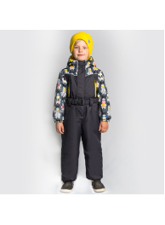 | 80047D_BOB | 80047D_BOB Комбинезон для мальчика | 1 | графит/графит принт "собаки" | [86-52-48] 1,5-2 года | 2,190 |  | 0 | 1
 |  |  |  |  |  | [80-52-48] 1,5-2 года | 2,190 |  | 0 | 1
 |  |  |  | 1 | графит/графит принт "собаки" | [116-60-54] 5-6 лет | 2,190 |  | 0 | 1
10 | 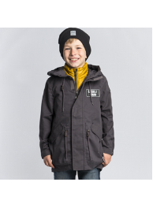 | 80019D_BOB | 80019D_BOB Парка для мальчика | 2 | графит//горчичный | [110-60-54] 5-6 лет | 2,090 |  | 0 | 1
 |  |  |  | 2 | графит//горчичный | [116-60-54] 5-6 лет | 2,090 |  | 0 | 2
11 | 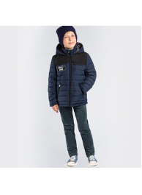 | 80017D_BOB | 80017D_BOB Куртка для мальчика | 3 | хаки/черный | [134-68-60] 9-10 лет | 1,990 |  | 0 | 1
 |  |  |  |  |  | [128-64-57] 7-8 лет | 1,990 |  | 0 | 4
 |  |  |  |  |  | [116-60-54] 5-6 лет | 1,990 |  | 0 | 4
 |  |  |  |  |  | [122-64-57] 7-8 лет | 1,990 |  | 0 | 4
12 | 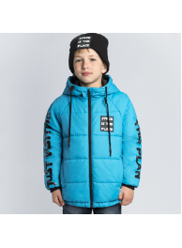 | 80039D_BOB | 80039D_BOB Куртка для мальчика | 3 | красный | [164-80-69] 12-13 лет | 1,390 |  | 0 | 1
13 | 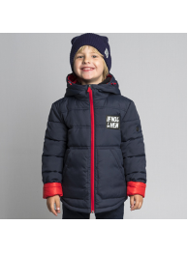 | 80040D_BOB | 80040D_BOB Куртка для мальчика | 2 | т.синий | [104-56-51] 3-4 года | 1,490 |  | 0 | 1
 |  |  |  |  |  | [98-56-51] 3-4 года | 1,490 |  | 0 | 1
 |  |  |  | 3 | графит | [110-60-54] 5-6 лет | 1,490 |  | 0 | 2
 |  |  |  | 3 | графит | [116-60-54] 5-6 лет | 1,490 |  | 0 | 1
 |  |  |  | 1 | хаки | [152-76-66] 11-12 лет | 1,490 |  | 0 | 1
 |  |  |  | 2 | т.синий | [158-76-66] 11-12 лет | 1,490 |  | 0 | 4
 |  |  |  |  |  | [152-76-66] 11-12 лет | 1,490 |  | 0 | 1
 |  |  |  | 3 | графит | [140-72-63] 10-11 лет | 1,490 |  | 0 | 1
14 | 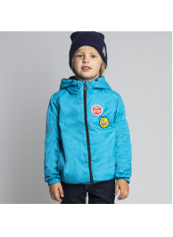 | 80034D_BOB | 80034D_BOB Ветровка для мальчика | 2 | яр.голубой | [86-52-48] 1,5-2 года | 990 |  | 0 | 2
 |  |  |  | 2 | яр.голубой | [140-72-63] 10-11 лет | 990 |  | 0 | 1
 |  |  |  | 3 | красный | [158-76-66] 11-12 лет | 990 |  | 0 | 1
 |  |  |  |  |  | [152-76-66] 11-12 лет | 990 |  | 0 | 1
15 |  | 80016_BOB | 80016_BOB Куртка 3 в 1 для мальчика | 2 | салатовый//серый меланж/графит | [110-60-54] 5-6 лет | 2,090 |  | 0 | 1
16 |  | 80015_BOB | 80015_BOB Куртка-бомбер для мальчика | 1 | черный | [110-60-54] 5-6 лет | 1,690 |  | 0 | 1
17 |  | 80019_BOB | 80019_BOB Куртка-парка с пристежкой для мальчика | 1 | охра//черный | [104-56-51] 3-4 года | 2,090 |  | 0 | 1
 |  |  |  |  |  | [110-60-54] 5-6 лет | 2,090 |  | 0 | 1
18 | 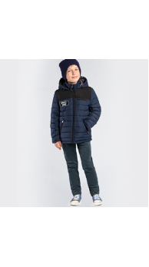 | 80017_BOB | 80017_BOB Куртка для мальчика | 2 | т.синий/черный | [116-60-54] 5-6 лет | 1,990 |  | 0 | 1
 |  |  |  |  |  | [134-68-60] 9-10 лет | 1,990 |  | 0 | 1
 |  |  |  |  |  | [122-64-57] 7-8 лет | 1,990 |  | 0 | 1
 |  |  |  | 3 | хаки/черный | [122-64-57] 7-8 лет | 1,990 |  | 0 | 1
 |  |  |  |  |  | [134-68-60] 9-10 лет | 1,990 |  | 0 | 1
 |  |  |  |  |  | [128-64-57] 7-8 лет | 1,990 |  | 0 | 1
 |  |  |  |  |  | [116-60-54] 5-6 лет | 1,990 |  | 0 | 1
 |  |  |  | 2 | т.синий/черный | [152-76-66] 11-12 лет | 1,990 |  | 0 | 1
 |  |  |  |  |  | [158-76-66] 11-12 лет | 1,990 |  | 0 | 2
 |  |  |  |  |  | [146-72-63] 10-11 лет | 1,990 |  | 0 | 1
 |  |  |  | 3 | хаки/черный | [146-72-63] 10-11 лет | 1,990 |  | 0 | 1
 |  |  |  |  |  | [158-76-66] 11-12 лет | 1,990 |  | 0 | 1
 |  |  |  |  |  | [152-76-66] 11-12 лет | 1,990 |  | 0 | 1
19 | 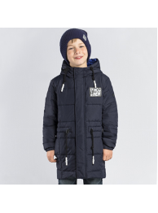 | 80041_BOB | 80041_BOB Пальто для мальчика | 2 | т.синий | [128-64-57] 7-8 лет | 1,890 |  | 0 | 1
 |  |  |  |  |  | [116-60-54] 5-6 лет | 1,890 |  | 0 | 1
 |  |  |  |  |  | [134-68-60] 9-10 лет | 1,890 |  | 0 | 1
 |  |  |  |  |  | [122-64-57] 7-8 лет | 1,890 |  | 0 | 1
 |  |  |  | 1 | графит | [146-72-63] 10-11 лет | 1,890 |  | 0 | 2
 |  |  |  |  |  | [158-76-66] 11-12 лет | 1,890 |  | 0 | 1
20 | 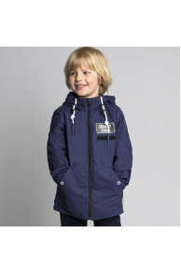 | 80042_BOB | 80042_BOB Куртка для мальчика | 1 | песочный | [86-52-48] 1,5-2 года | 1,590 |  | 0 | 1
 |  |  |  |  |  | [98-56-51] 3-4 года | 1,590 |  | 0 | 1
 |  |  |  | 2 | терракотовый | [86-52-48] 1,5-2 года | 1,590 |  | 0 | 1
 |  |  |  | 3 | т.синий | [86-52-48] 1,5-2 года | 1,590 |  | 0 | 2
 |  |  |  |  |  | [98-56-51] 3-4 года | 1,590 |  | 0 | 2
 |  |  |  |  |  | [104-56-51] 3-4 года | 1,590 |  | 0 | 2
 |  |  |  |  |  | [92-52-48] 1,5-2 года | 1,590 |  | 0 | 1
 |  |  |  | 2 | терракотовый | [116-60-54] 5-6 лет | 1,590 |  | 0 | 1
 |  |  |  |  |  | [110-60-54] 5-6 лет | 1,590 |  | 0 | 2
 |  |  |  | 3 | т.синий | [110-60-54] 5-6 лет | 1,590 |  | 0 | 1
 |  |  |  |  |  | [128-64-57] 7-8 лет | 1,590 |  | 0 | 1
21 | 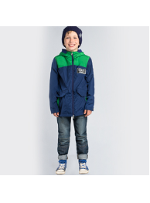 | 80018_BOB | 80018_BOB Куртка-парка для мальчика | 2 | хаки/черный | [116-60-54] 5-6 лет | 1,790 |  | 0 | 2
 |  |  |  |  |  | [134-68-60] 9-10 лет | 1,790 |  | 0 | 1
 |  |  |  | 2 | хаки/черный | [158-76-66] 11-12 лет | 1,790 |  | 0 | 2
 |  |  |  |  |  | [140-72-63] 10-11 лет | 1,790 |  | 0 | 3
 |  |  |  |  |  | [152-76-66] 11-12 лет | 1,790 |  | 0 | 3
22 | 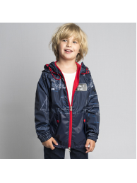 | 80011_BOB | 80011_BOB Ветровка для мальчика | 1 | белый принт "корабли"/черный | [104-56-51] 3-4 года | 1,290 |  | 0 | 1
 |  |  |  | 2 | т. синий принт "корабли"/т.синий | [92-52-48] 1,5-2 года | 1,290 |  | 0 | 5
 |  |  |  |  |  | [98-56-51] 3-4 года | 1,290 |  | 0 | 4
 |  |  |  |  |  | [104-56-51] 3-4 года | 1,290 |  | 0 | 2
 |  |  |  |  |  | [86-52-48] 1,5-2 года | 1,290 |  | 0 | 4
 |  |  |  | 2 | т. синий принт "корабли"/т.синий | [128-64-57] 7-8 лет | 1,290 |  | 0 | 1
 |  |  |  |  |  | [134-68-60] 9-10 лет | 1,290 |  | 0 | 3
 |  |  |  |  |  | [110-60-54] 5-6 лет | 1,290 |  | 0 | 6
 |  |  |  |  |  | [116-60-54] 5-6 лет | 1,290 |  | 0 | 4
23 | 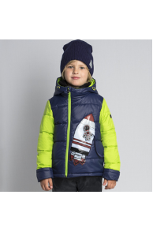 | 80038_BOB | 80038_BOB Комплект (куртка,полукомбинезон) для мальчика | 1 | яр.голубой/т.синий//черный | [74-48-45] 9 мес | 2,090 |  | 0 | 1
 |  |  |  | 2 | т.синий/салатовый//черный | [80-52-48] 1,5-2 года | 2,090 |  | 0 | 1
 |  |  |  |  |  | [74-48-45] 9 мес | 2,090 |  | 0 | 2
 |  |  |  | 3 | желтый/черный//черный | [74-48-45] 9 мес | 2,090 |  | 0 | 1
 |  |  |  |  |  | [80-52-48] 1,5-2 года | 2,090 |  | 0 | 1
 |  |  |  | 2 | т.синий/салатовый//черный | [92-52-48] 1,5-2 года | 2,090 |  | 0 | 2
 |  |  |  |  |  | [86-52-48] 1,5-2 года | 2,090 |  | 0 | 2
 |  |  |  | 3 | желтый/черный//черный | [86-52-48] 1,5-2 года | 2,090 |  | 0 | 5
 |  |  |  |  |  | [92-52-48] 1,5-2 года | 2,090 |  | 0 | 5
 |  |  |  | 2 | т.синий/салатовый//черный | [110-60-54] 5-6 лет | 2,090 |  | 0 | 1
 |  |  |  | 3 | желтый/черный//черный | [104-56-51] 3-4 года | 2,090 |  | 0 | 1
24 | 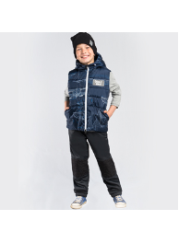 | 80036_BOB | 80036_BOB Жилет двухсторонний для мальчика | 1 | черный/салатовый/белый | [122-64-57] 7-8 лет | 990 |  | 0 | 1
25 | 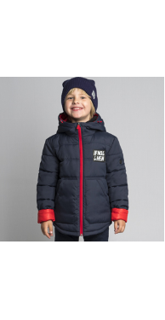 | 80040_BOB | 80040_BOB Куртка для мальчика | 1 | хаки | [104-56-51] 3-4 года | 1,490 |  | 0 | 2
 |  |  |  |  |  | [98-56-51] 3-4 года | 1,490 |  | 0 | 1
 |  |  |  |  |  | [110-60-54] 5-6 лет | 1,490 |  | 0 | 1
 |  |  |  | 2 | т.синий | [98-56-51] 3-4 года | 1,490 |  | 0 | 1
 |  |  |  | 3 | графит | [98-56-51] 3-4 года | 1,490 |  | 0 | 1
 |  |  |  | 2 | т.синий | [128-64-57] 7-8 лет | 1,490 |  | 0 | 1
 |  |  |  | 3 | графит | [122-64-57] 7-8 лет | 1,490 |  | 0 | 1
 |  |  |  |  |  | [116-60-54] 5-6 лет | 1,490 |  | 0 | 2
 |  |  |  |  |  | [128-64-57] 7-8 лет | 1,490 |  | 0 | 1
 |  |  |  | 3 | графит | [146-72-63] 10-11 лет | 1,490 |  | 0 | 2
 |  |  |  |  |  | [158-76-66] 11-12 лет | 1,490 |  | 0 | 2
 |  |  |  |  |  | [140-72-63] 10-11 лет | 1,490 |  | 0 | 2
 |  |  |  |  |  | [152-76-66] 11-12 лет | 1,490 |  | 0 | 1
 |  |  |  | 3 | графит | [164-80-69] 12-13 лет | 1,490 |  | 0 | 1
26 | 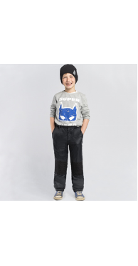 | 80035_BOB | 80035_BOB Брюки для мальчика | 1 | черный | [86-52-48] 1,5-2 года | 890 |  | 0 | 2
 |  |  |  |  |  | [92-52-48] 1,5-2 года | 890 |  | 0 | 1
 |  |  |  |  |  | [104-56-51] 3-4 года | 890 |  | 0 | 1
 |  |  |  | 2 | графит | [92-52-48] 1,5-2 года | 890 |  | 0 | 2
 |  |  |  | 3 | т.синий | [86-52-48] 1,5-2 года | 890 |  | 0 | 7
 |  |  |  |  |  | [98-56-51] 3-4 года | 890 |  | 0 | 6
 |  |  |  |  |  | [92-52-48] 1,5-2 года | 890 |  | 0 | 6
 |  |  |  |  |  | [104-56-51] 3-4 года | 890 |  | 0 | 4
 |  |  |  | 3 | т.синий | [110-60-54] 5-6 лет | 890 |  | 0 | 1
 |  |  |  |  |  | [122-64-57] 7-8 лет | 890 |  | 0 | 1
 |  |  |  |  |  | [134-68-60] 9-10 лет | 890 |  | 0 | 2
 |  |  |  |  |  | [128-64-57] 7-8 лет | 890 |  | 0 | 1
 |  |  |  |  |  | [116-60-54] 5-6 лет | 890 |  | 0 | 2
 |  |  |  | 2 | графит | [146-72-63] 10-11 лет | 890 |  | 0 | 2
27 |  | 80034_BOB | 80034_BOB Ветровка для мальчика | 1 | салатовый | [80-52-48] 1,5-2 года | 990 |  | 0 | 10
 |  |  |  |  |  | [74-48-45] 9 мес | 990 |  | 0 | 12
 |  |  |  | 2 | яр.голубой | [74-48-45] 9 мес | 990 |  | 0 | 13
 |  |  |  |  |  | [80-52-48] 1,5-2 года | 990 |  | 0 | 11
 |  |  |  | 3 | красный | [80-52-48] 1,5-2 года | 990 |  | 0 | 6
 |  |  |  |  |  | [74-48-45] 9 мес | 990 |  | 0 | 7
 |  |  |  | 1 | салатовый | [86-52-48] 1,5-2 года | 990 |  | 0 | 11
 |  |  |  |  |  | [98-56-51] 3-4 года | 990 |  | 0 | 9
 |  |  |  |  |  | [104-56-51] 3-4 года | 990 |  | 0 | 10
 |  |  |  |  |  | [92-52-48] 1,5-2 года | 990 |  | 0 | 8
 |  |  |  | 2 | яр.голубой | [92-52-48] 1,5-2 года | 990 |  | 0 | 8
 |  |  |  |  |  | [98-56-51] 3-4 года | 990 |  | 0 | 4
 |  |  |  |  |  | [86-52-48] 1,5-2 года | 990 |  | 0 | 10
 |  |  |  | 3 | красный | [86-52-48] 1,5-2 года | 990 |  | 0 | 7
 |  |  |  |  |  | [98-56-51] 3-4 года | 990 |  | 0 | 5
 |  |  |  |  |  | [104-56-51] 3-4 года | 990 |  | 0 | 3
 |  |  |  |  |  | [92-52-48] 1,5-2 года | 990 |  | 0 | 7
 |  |  |  | 3 | красный | [122-64-57] 7-8 лет | 990 |  | 0 | 14
 |  |  |  |  |  | [110-60-54] 5-6 лет | 990 |  | 0 | 13
 |  |  |  |  |  | [134-68-60] 9-10 лет | 990 |  | 0 | 16
 |  |  |  |  |  | [116-60-54] 5-6 лет | 990 |  | 0 | 13
 |  |  |  |  |  | [128-64-57] 7-8 лет | 990 |  | 0 | 11
 |  |  |  | 3 | красный | [152-76-66] 11-12 лет | 990 |  | 0 | 2

